INF_INICIAL
SISTEMA NACIONAL DE SALUD
NOTIFICACION DE BROTE

 | I. IDENTIFICACIÓN DE LA UNIDAD

 | UNIDAD NOTIFICANTE: |  |  |  | JURISDICCION SANITARIA |  |  |  |  |  |  |  | CLAVE DE LA UNIDAD: |  |  |  | HGSSA015405 |  |  |  |  |  |  | LOCALIDAD: |  |  | FRACCIONAMIENTO HOGARES UNION

 | MUNICIPIO: | 69 TIZAYUCA |  |  |  |  |  |  | JURISDICCIÓN O EQUIVALENTE: |  |  |  |  |  | JUR 12 TIZAYUCA |  |  |  |  |  |  |  |  | ENTIDAD O DELEGACIÓN: |  |  |  |  | HIDALGO

 | INSTITUCIÓN: | SSA

 | II. ANTECEDENTES |  |  |  |  |  |  |  |  |  |  |  |  |  |  |  |  |  |  | INF_INICIAL |  |  |  |  |  |  |  | 24 | 1 |  | 2025
 |  |  |  |  |  |  |  |  |  |  |  |  |  |  |  |  |  |  |  |  |  |  |  |  |  |  |  | DIA | MES |  | AÑO
 | DX. PROBABLE: |  | COXSACKIE |  |  |  |  |  |  |  |  |  |  |  |  |  |  | DX. FINAL: |  | COXSACKIE

 | FECHA DE NOTIFICACIÓN |  |  |  |  |  | 24 | 1 |  | 2025 |  |  |  |  | FECHA DE INICIO DEL BROTE |  |  |  |  |  |  |  | 20 |  | 1 | 2025
 |  |  |  |  |  |  | DIA | MES |  | AÑO |  |  |  |  |  |  |  |  |  |  |  |  | DIA |  | MES | AÑO

 | CASOS PROBABLES |  |  | 4 |  |  | CASOS CONFIRMADOS |  |  |  |  | 4 |  | DEFUNCIONES |  |  |  | 0 |  |  | HOSPITALIZADOS |  |  |  |  | 0

 | III. DISTRIBUCION POR PERSONA

 | LLENE LOS ESPACIOS COMO SE INDICA
 | GRUPO DE EDAD | NUMERO DE CASOS |  |  |  |  |  |  |  |  |  |  | NUMERO DE DEFUNCIONES |  |  |  |  |  |  |  |  |  | POBLACIÓN EXPUESTA
 |  | MASCULINO (A) |  |  |  | FEMENINO (B) |  |  |  | TOTAL ( C ) |  |  | MASCULINO (D) |  |  | FEMENINO (E) |  |  | TOTAL (F) |  |  |  | MASCULINO(G) |  |  |  | FEMENINO (H) |  |  |  | TOTAL (I)
0 | <1 | 0 |  |  |  | 0 |  |  |  | 0 |  |  | 0 |  |  | 0 |  |  | 0 |  |  |  | 0 |  |  |  | 0 |  |  |  | 0
 | 1 - 4 | 0 |  |  |  | 0 |  |  |  | 0 |  |  | 0 |  |  | 0 |  |  | 0 |  |  |  | 0 |  |  |  | 0 |  |  |  | 0
 | 5 - 14 | 1 |  |  |  | 3 |  |  |  | 4 |  |  | 0 |  |  | 0 |  |  | 0 |  |  |  | 16 |  |  |  | 17 |  |  |  | 33
 | 15 - 24 | 0 |  |  |  | 0 |  |  |  | 0 |  |  | 0 |  |  | 0 |  |  | 0 |  |  |  | 0 |  |  |  | 0 |  |  |  | 0
 | 25 - 44 | 0 |  |  |  | 0 |  |  |  | 0 |  |  | 0 |  |  | 0 |  |  | 0 |  |  |  | 0 |  |  |  | 1 |  |  |  | 1
 | 45 - 64 | 0 |  |  |  | 0 |  |  |  | 0 |  |  | 0 |  |  | 0 |  |  | 0 |  |  |  | 0 |  |  |  | 0 |  |  |  | 0
 | 65 Y MAS | 0 |  |  |  | 0 |  |  |  | 0 |  |  | 0 |  |  | 0 |  |  | 0 |  |  |  | 0 |  |  |  | 0 |  |  |  | 0
17 | IGNORADOS | 0 |  |  |  | 0 |  |  |  | 0 |  |  | 0 |  |  | 0 |  |  | 0 |  |  |  | 0 |  |  |  | 0 |  |  |  | 0
 | T O T A L | 1 |  |  |  | 3 |  |  |  | 4 |  |  | 0 |  |  | 0 |  |  | 0 |  |  |  | 16 |  |  |  | 18 |  |  |  | 34

 | PARA OBTENER LAS TASAS DE ATAQUE Y LETALIDAD, SE INDICA EN CADA COLUMNA CON LETRAS), LA OPERACIÓN A REALIZAR CON BASE EN LAS LETRAS INDICADAS EN EL CUADRO ANTERIOR. |  |  |  |  |  |  |  |  |  |  |  |  |  |  |  |  |  |  |  |  |  | FRECUENCIA DE SIGNOS Y SINTOMAS

 | GRUPO DE EDAD | TASA DE ATAQUE * |  |  |  |  |  |  |  |  |  |  | TASA DE LETALIDAD |  |  |  |  |  |  |  |  |  | SIGNOS Y SINTOMAS |  |  |  | CASOS
 |  | MASCULINO (A/G) |  |  |  | FEMENINO (B/H) |  |  |  | TOTAL |  |  | MASCULINO (A/G) |  |  | FEMENINO (B/H) |  |  | TOTAL ( F/C ) |  |  |  |  |  |  |  | NO. |  |  |  | %
 | < 1 | 0.0 |  |  |  | 0.0 |  |  |  | 0.0 |  |  | 0.0 |  |  | 0.0 |  |  | 0.0 |  |  |  | FIEBRE |  |  |  | 2 |  |  |  | 5000%
 | 1 - 4 | 0.0 |  |  |  | 0.0 |  |  |  | 0.0 |  |  | 0.0 |  |  | 0.0 |  |  | 0.0 |  |  |  | EXANTEMA |  |  |  | 4 |  |  |  | 10000%
 | 5 - 14 | 6.3 |  |  |  | 17.6 |  |  |  | 12.1 |  |  | 0.0 |  |  | 0.0 |  |  | 0.0 |  |  |  | MALESTAR GENERAL |  |  |  | 3 |  |  |  | 7500%
 | 15 - 24 | 0.0 |  |  |  | 0.0 |  |  |  | 0.0 |  |  | 0.0 |  |  | 0.0 |  |  | 0.0 |  |  |  | RINOREA |  |  |  | 1 |  |  |  | 2500%
 | 25 - 44 | 0.0 |  |  |  | 0.0 |  |  |  | 0.0 |  |  | 0.0 |  |  | 0.0 |  |  | 0.0 |  |  |  |  |  |  |  | 0 |  |  |  | 0%
 | 45 - 64 | 0.0 |  |  |  | 0.0 |  |  |  | 0.0 |  |  | 0.0 |  |  | 0.0 |  |  | 0.0 |  |  |  |  |  |  |  | 0 |  |  |  | 0%
 | 65 Y MAS | 0.0 |  |  |  | 0.0 |  |  |  | 0.0 |  |  | 0.0 |  |  | 0.0 |  |  | 0.0 |  |  |  |  |  |  |  | 0 |  |  |  | 0%
 | IGNORADOS | 0.0 |  |  |  | 0.0 |  |  |  | 0.0 |  |  | 0.0 |  |  | 0.0 |  |  | 0.0 |  |  |  |  |  |  |  | 0 |  |  |  | 0%
 | T O T A L | 6.3 |  |  |  | 16.7 |  |  |  | 11.8 |  |  | 0.0 |  |  | 0.0 |  |  | 0.0 |  |  |  | TOTAL |  |  |  | 4 |  |  |  | 10000%
 | * TASA POR 100

 | IV. DISTRIBUCION EN EL TIEMPO
 | GRAFIQUE EN EL EJE HORIZONTAL EL TIEMPO (HORAS, DÍAS, SEMANAS, ETC.) EN QUE OCURRIO EL BROTE, EN EL EJE VERTICAL LA ESCALA MÁS ADECUADADEL NUMERO DE CASOS Y DEFUNCIONES QUE SEPRESENTARÓN, EN CASO NECESARIO GRAFIQUE EN HOJAS ADICIONALES.

Curva epidémica del brote
 | Casos
1/16/2025 | 1
1/20/2025 | 2
1/22/2025 | 1

 | V. DISTRIBUCION GEOGRAFICA: ANEXAR CROQUIS CON LA UBICACIÓN DE CASOS Y DEFUNCIONES POR FECHA DE INICIO, EN CASO NECESARIO AGREGAR MÁS DE UN CROQUIS, SELECCIONE SÓLO EL AGREGADO O CATEGORIA QUE MEJOR REPRESENTE LA DISTRIBUCIÓN DE LOS CASOS EN DONDE ESTA OCURRIENDO EL BROTE

 | DOMICILIO |  |  |  |  |  |  |  |  |  |  |  |  |  |  |  |  | CASOS |  |  |  |  |  |  |  | DEFUNCIONES
 |  |  |  |  |  |  |  |  |  |  |  |  |  |  |  |  |  | No. |  |  |  | % |  |  |  | No.
 | OTRO |  |  | BLVD. PASEOS DEL PEDREGAL LOTE 1 MZA. 10 |  |  |  |  |  |  |  |  |  |  |  |  |  | 4 |  |  |  | 100 |  |  |  |  |  |  |  | 0
 |  |  |  | FRACC. HOGARES UNIÓN, TIZAYUCA HIDALGO |  |  |  |  |  |  |  |  |  |  |  |  |  |  |  |  |  | 0 |  |  |  |  |  |  |  | 0
 |  |  |  |  |  |  |  |  |  |  |  |  |  |  |  |  |  |  |  |  |  | 0 |  |  |  |  |  |  |  | 0
 |  |  |  |  |  |  |  |  |  |  |  |  |  |  |  |  |  |  |  |  |  | 0 |  |  |  |  |  |  |  | 0
 |  |  |  |  |  |  |  |  |  |  |  |  |  |  |  |  |  | 4 |  |  |  | 100 |  |  |  | 0 |  |  |  | 0

 | VI. ANALISIS EPIDEMIOLÓGICO

 | 1. ANTECEDENTES EPIDEMIOLÓGICOS DEL BROTE: |  |  |  |  |  |  |  |  | SE RECIBE NOTIFICACION POR PARTE DEL DIRECTOR DE LA ESCUELA PRIMARIA "SALVADOR DIAZ MIRON" DE PRESENCIA
 | DE NIÑOS ENFERMOS CON DIAGNOSTICO DE VIRUS COXSACKIE.

 | 2. PROBABLES FUENTES DEL BROTE: |  |  |  |  |  | ESCOLAR

 | 3. PROBABLES MECANISMOS DE TRANSMISIÓN: |  |  |  |  |  |  |  | PERSONA A PERSONA

 | VII. ACCIONES DE CONTROL
 | SE OTORGA PLATICA INFORMATIVA A MAESTROS DEL PLANTEL , PERSONAL ADMINISTRATIVO Y PADRES DE FAMILIA SOBRE EL PADECIMIENTO , SE INFORMA, SINTOMAS,
 | PERIODO DE INCUBACION, MECANISMOS DE TRANSMISION Y MEDIDAS PREVENTIVAS, POR PARTE DEL EPIDEMIOLOGIA JURISDICCIONAL Y PROMOCION A LA SALUD.
 | SE SOLICITA REFORZAR FILTRO ESCOLAR EN EL HOGAR, AL INGRESAR A LA ESCUELA Y AL SALÓN DE CLASES EN TODA LA ESCUELA CON ENFASIS EN 2DO GRADO "B" Y 6TO B
 | REFORZAR MEDIDAS DE BIOSEGURIDAD (LAVADO DE MANOS, ESTORNUDO DE ETIQUETA, USO CORRECTO DE CUBRE BOCAS, DESINFECCIÓN DE SALONES Y ÁREAS COMUNES.
 | CANALIZAR A LOS ALUMNOS SIN SEGURIDAD SOCIAL AL SU UNIDAD MEDICA DE PREFERENCIA PARA ATENCIÓN MÉDICA OPORTUNA
 | SE SOLICITA REALIZAR LIMPIEZA DE SALONES Y BAÑOS DEL PLANTEL EDUCATIVO.

 | LE. YAZMIN CASASOLA CASASOLA |  |  |  |  |  |  |  |  |  | LE. YAZMIN CASASOLA CASASOLA |  |  |  |  |  |  |  |  |  |  |  | LE. YAZMIN CASASOLA CASASOLA
 | NOMBRE Y CARGO DE QUIEN ELABORÓ |  |  |  |  |  |  |  |  |  | VO.BO. DIRECTOR |  |  |  |  |  |  |  |  |  |  |  | VO.BO. EPIDEMIÓLOGO

 | EL FORMATO DEBE SER LLENADO POR EL EPIDEMIÓLOGO O PERSONAL DESIGNADO.
 | EL LLENADO DE ESTE INFORME NO SUSTITUYE SU NOTIFICACIÓN EN LOS SISTEMAS DE VIGILANCIA EPIDEMIOLÓGICA NI LA ELABORACIÓN DEL INFORME FINAL DEL BROTE.

ANALISIS_EPIDEM
SECRETARIA DE SALUD DEL ESTADO DE HIDALGO
SUBSECRETARIA DE SALUD PUBLICA
SUBDIRECCION DE EPIDEMIOLOGIA

ANALISIS DE BROTE EPIDEMIOLOGICO

JURISDICCION: |  | JUR 12 TIZAYUCA |  |  |  | MUNICIPIO: | 69 TIZAYUCA
TIPO DE BROTE: |  | ESCOLAR |  |  |  | LOCALIDAD: | FRACCIONAMIENTO HOGARES UNION
FECHA INICIO: |  | 20 | 1 | 2025 |  | FECHA TERMINO:
 |  | Día |  | Año |  |  | Día | Mes | Año
Curva epidémica
Total | 4
Días | Casos |  | CASOS |  |  |  |  | SINTOMATOLOGIA |  |  |  | FUENTE PROBABLE DE CONTAGIO
2025-01-16 | 1 |  | GPO EDAD | MASC | FEM | TOTAL |  | SINTOMATOLOGIA |  | TOTAL | % | FUENTE | TOTAL | %
2025-01-20 | 2 |  | < 1 | 0 | 0 | 0 |  | FIEBRE |  | 2 | 50.0 | FAMILIAR | 0 | 0.0
2025-01-22 | 1 |  | 1 - 4 | 0 | 0 | 0 |  | EXANTEMA |  | 4 | 100.0 | ESCOLAR | 4 | 100.0
 |  |  | 5 - 14 | 1 | 3 | 4 |  | MALESTAR GENERAL |  | 3 | 75.0 | COMUNITARIO | 0 | 0.0
 |  |  | 15 - 24 | 0 | 0 | 0 |  | RINOREA |  | 1 | 25.0 | LOCALIZADO | 0 | 0.0
 |  |  | 25 - 44 | 0 | 0 | 0 |  |  |  | 0 | 0.0 | NOSOCOMIAL | 0 | 0.0
 |  |  | 45 - 64 | 0 | 0 | 0 |  |  |  | 0 | 0.0 | FORANEO | 0 | 0.0
 |  |  | 65 Y MAS | 0 | 0 | 0 |  |  |  | 0 | 0.0 | TOTAL | 4 | 100.0
 |  |  | IGNORADOS | 0 | 0 | 0 |  |  |  | 0 | 0.0
 |  |  | T O T A L | 1 | 3 | 4

 |  |  |  |  |  |  |  | TOTAL |  | 4 | 100

Curva epidémica del brote
 | Casos
1/16/2025 | 1
1/20/2025 | 2
1/22/2025 | 1

GEORREFERENCIA
SECRETARIA DE SALUD DEL ESTADO DE HIDALGO
SUBSECRETARIA DE SALUD PUBLICA
SUBDIRECCION DE EPIDEMIOLOGIA

GEORREFERENCIA DE CASOS DEL BROTE

JURISDICCION: | JUR 12 TIZAYUCA |  |  | MUNICIPIO: | 69 TIZAYUCA
TIPO DE BROTE: | ESCOLAR |  |  | LOCALIDAD: | FRACCIONAMIENTO HOGARES UNION
FECHA INICIO: | 20 | 1 | 2025 | FECHA TERMINO:
 | Día | Mes | Año |  | Día | Mes | Año
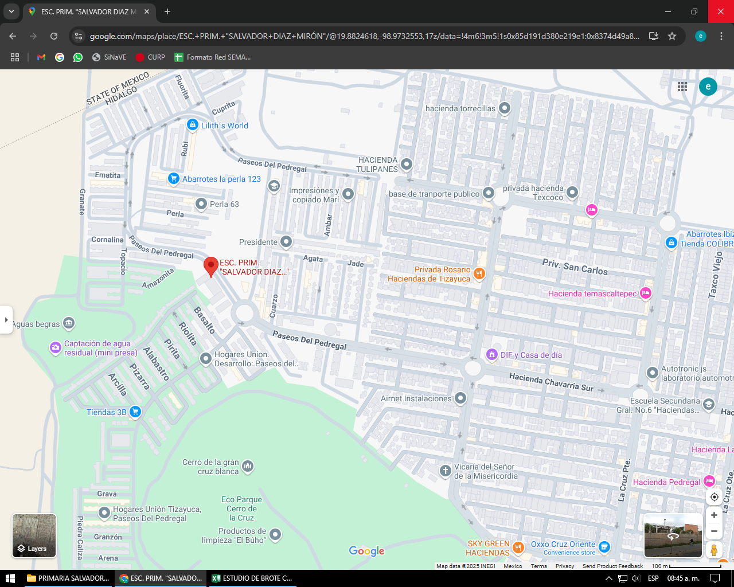

 |  |  |  |  |  |  |  | Caso primario

 |  |  |  |  |  |  |  | Caso índice

 |  |  |  |  |  |  |  | Casos

BROTE ESCOLAR

FECHA DE INFORME: | 24 | 1 | 2025
 | Día | Mes | Año

ELABORO |  |  |  |  | Vo.Bo.
LE.YAZMIN CASASOLA CASASOLA |  |  |  |  | LE.YAZMIN CASASOLA CASASOLA
NOMBRE Y FIRMA |  |  |  |  | NOMBRE Y FIRMA

